PRORAČUN
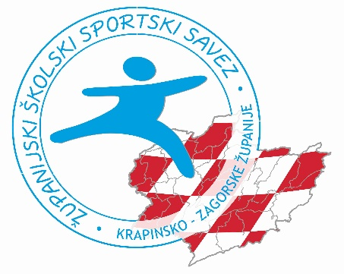 TABLICA ZA IZVJEŠĆE KUPOVINE SUFINANCIRANE SPORTSKE OPREME U 2020. GODINI

Naziv škole: |  | OŠ A.MIHANOVIĆA, KLANJEC
Naziv ŠSD: |  | Klanjec
OIB: |  | 91051804100
IBAN: |  | HR6223600001101380516
Obrazac popunite na računalu
POPIS RAČUNA KOJIMA SE PRAVDA SUFINANCIRANA KUPOVINA SPORTSKE OPREME
Dobiveni iznos za opravdati: |  | 2,570.00 kn
Redni broj računa: | Izdavatelj računa | IZNOS | Redni broj u obrascu financijskog izvješća
1. | DECAHTLON - npr.
2. | KONZUM - npr.
3.
4.
5.
6.
7.
8.
9.
10.
Ukupno utrošeno |  | 0
Ako je Izvješćem opravdan dobiveni iznos desno piše DA. |  |  | Ne
Predsjednik/ca ŠSD: |  | Ravnatelj/ica škole:
Matija Makek |  | Melita Ulama
U Krapini |  | M.P.
2020-11-20
Izvješće kontolirali: |  | M.P.
Predsjednica ŽŠSS KZŽ Tatjana Tuđa:
Predsjednik NO ŽŠSS KZŽ: Siniša Kuhta:
Glavni tajnik ŽŠSS KZŽ Radovan Cesarec:

UZ TABLICA ZA IZVJEŠĆE KUPOVINE SUFINANCIRANE SPORTSKE OPREME U 2020. GOD. POTREBNO JE DOSTAVITI:
1. RAČUN/E
2. IZVADAK/E PO TRANSAKCIJSKOM RAČUNU

